Output
f(z)

-3
z
-2
-1
0
1
2
3

-0.20

Normal distribution
 | P(lower) | P(upper) | z | X | mean | std.dev
 | 0000 | 0001 | -0.20 | 990 | 1,000 | 50

ejercicio con megastat
Los focos de alumbrado eléctrico producidos por una compañía eléctrica tienen una distribución normal con una media de 1000 horas y una desviación estándar de 50 horas.
a. Determinar la probabilidad de que un foco se queme como máximo en 990 horas
b. Si se conoce que el 25 por ciento de los focos cuentan con un bajo rendimiento cuál es la duración máxima de los focos que tienen menor rendimiento

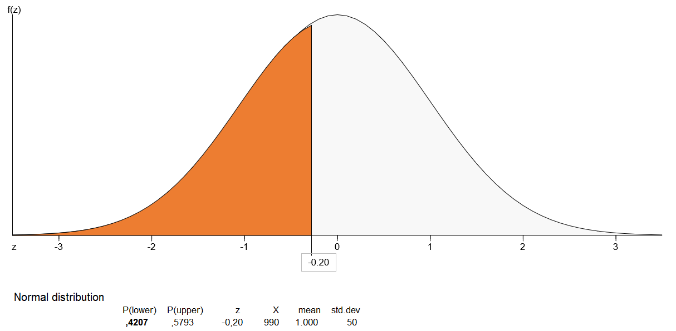

Media μ : | 1000 | 0.42074029056 | 42.07%
Desviación σ : | 50
X : | 990

 | 0
 | 0
 | 0
 | 0
 | 0
 | 0

ejercicio spss
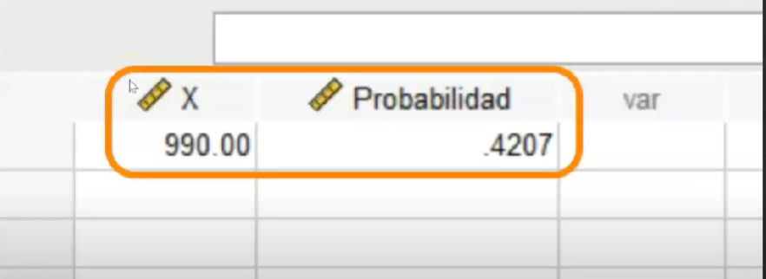
Los focos de alumbrado eléctrico producidos por una compañía eléctrica tienen una distribución normal con una media de 1000 horas y una desviación estándar de 50 horas.
a. Determinar la probabilidad de que un foco se queme como máximo en 990 horas
b. Si se conoce que el 25 por ciento de los focos cuentan con un bajo rendimiento cuál es la duración máxima de los focos que tienen menor rendimiento

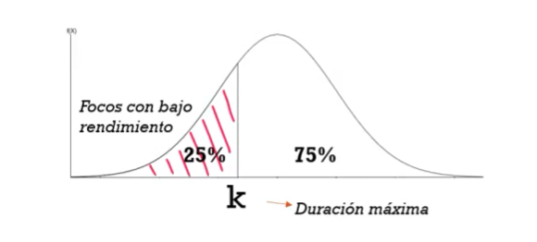

Media μ : | 1000 | 0.42074029056 | 42.07%
Desviación σ : | 50
X : | 990

ejercicio en excel

LA TEMPERATURA DURANTE EL MES DE AGOSTO ESTÁ DISTRIBUIDA NORMALMENTE CON PROMEDIO 24,5ºC Y |  |  |  |  |  |  |  |  |  | FUENTE: https://www.youtube.com/watch?v=8BYz766Qz1I&t=174s
DESVIACIÓN ESTANDAR DE 5ºC, CUAL ES LA PROBABILIDAD DE QUE LA TEMPERATURA EN AGOSTO ESTÉ POR ENCIMA DE 30ºC
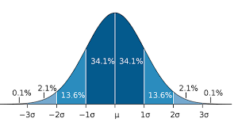
 |  |  |  |  |  |  |  | Integrantes: | Douglas Flor Hernandez
 |  |  |  |  |  |  |  |  | Andrea Sanz Arauz
Media μ : | 24.5
Desviación σ : | 5
X : | 30 | 86.4% | 13.6%

Amplitud |  |  |  |  | 9.5 | 24.5 | 39.5

9.5 | 0.00088636968239
10 | 0.001190506484
10.5 | 0.0015830903166
11 | 0.0020841869629
11.5 | 0.0027165938467
12 | 0.0035056600987
12.5 | 0.004478906059
13 | 0.0056654075483
13.5 | 0.0070949185692
14 | 0.0087967191961
14.5 | 0.010798193303
15 | 0.013123162955
15.5 | 0.01579003166
16 | 0.018809815475
16.5 | 0.022184166936
17 | 0.025903519133
17.5 | 0.029945493127
18 | 0.03427371841
18.5 | 0.038837210997 | 0
19 | 0.043570435407 | 0
19.5 | 0.048394144904 | 0
20 | 0.05321704998 | 0
20.5 | 0.057938310552 | 0
21 | 0.062450786673 | 0
21.5 | 0.066644920578 | 0
22 | 0.070413065353 | 0
22.5 | 0.073654028061 | 0
23 | 0.076277563092 | 0
23.5 | 0.078208538795 | 0
24 | 0.079390509495 | 0
24.5 | 0.07978845608 | 0
25 | 0.079390509495 | 0
25.5 | 0.078208538795 | 0
26 | 0.076277563092 | 0
26.5 | 0.073654028061 | 0
27 | 0.070413065353 | 0
27.5 | 0.066644920578 | 0
28 | 0.062450786673 | 0
28.5 | 0.057938310552 | 0
29 | 0.05321704998 | 0
29.5 | 0.048394144904 | 0
30 | 0.043570435407 | 0.043570435407
30.5 | 0.038837210997 | 0.038837210997
31 | 0.03427371841 | 0.03427371841
31.5 | 0.029945493127 | 0.029945493127
32 | 0.025903519133 | 0.025903519133
32.5 | 0.022184166936 | 0.022184166936
33 | 0.018809815475 | 0.018809815475
33.5 | 0.01579003166 | 0.01579003166
34 | 0.013123162955 | 0.013123162955
...
 |  | 9.5 | 0.00088636968239
 |  | 10 | 0.001190506484
 |  | 10.5 | 0.0015830903166
 |  | 11 | 0.0020841869629
 |  | 11.5 | 0.0027165938467
 |  | 12 | 0.0035056600987
 |  | 12.5 | 0.004478906059
 |  | 13 | 0.0056654075483
 |  | 13.5 | 0.0070949185692
 |  | 14 | 0.0087967191961
 |  | 14.5 | 0.010798193303
 |  | 15 | 0.013123162955
 |  | 15.5 | 0.01579003166
 |  | 16 | 0.018809815475
 |  | 16.5 | 0.022184166936
 |  | 17 | 0.025903519133
 |  | 17.5 | 0.029945493127
 |  | 18 | 0.03427371841
 |  | 18.5 | 0.038837210997
 |  | 19 | 0.043570435407
 |  | 19.5 | 0.048394144904
 |  | 20 | 0.05321704998
 |  | 20.5 | 0.057938310552
 |  | 21 | 0.062450786673
 |  | 21.5 | 0.066644920578
 |  | 22 | 0.070413065353
 |  | 22.5 | 0.073654028061
 |  | 23 | 0.076277563092
 |  | 23.5 | 0.078208538795
 |  | 24 | 0.079390509495
 |  | 24.5 | 0.07978845608
 |  | 25 | 0.079390509495
 |  | 25.5 | 0.078208538795
 |  | 26 | 0.076277563092
 |  | 26.5 | 0.073654028061
 |  | 27 | 0.070413065353
 |  | 27.5 | 0.066644920578
 |  | 28 | 0.062450786673
 |  | 28.5 | 0.057938310552
 |  | 29 | 0.05321704998
 |  | 29.5 | 0.048394144904
 |  | 30 | 0.043570435407 | 0.043570435407
 |  | 30.5 | 0.038837210997 | 0.038837210997
 |  | 31 | 0.03427371841 | 0.03427371841
 |  | 31.5 | 0.029945493127 | 0.029945493127
 |  | 32 | 0.025903519133 | 0.025903519133
 |  | 32.5 | 0.022184166936 | 0.022184166936
 |  | 33 | 0.018809815475 | 0.018809815475
 |  | 33.5 | 0.01579003166 | 0.01579003166
 |  | 34 | 0.013123162955 | 0.013123162955
 |  | 34.5 | 0.010798193303 | 0.010798193303
 |  | 35 | 0.0087967191961 | 0.0087967191961
 |  | 35.5 | 0.0070949185692 | 0.0070949185692
 |  | 36 | 0.0056654075483 | 0.0056654075483
 |  | 36.5 | 0.004478906059 | 0.004478906059
 |  | 37 | 0.0035056600987 | 0.0035056600987
 |  | 37.5 | 0.0027165938467 | 0.0027165938467
 |  | 38 | 0.0020841869629 | 0.0020841869629
 |  | 38.5 | 0.0015830903166 | 0.0015830903166
 |  | 39 | 0.001190506484 | 0.001190506484
 |  | 39.5 | 0.00088636968239 | 0.00088636968239

